リスト
在庫数（部品、完成品）が見えたとして本当に製造に嬉しさはあるか？
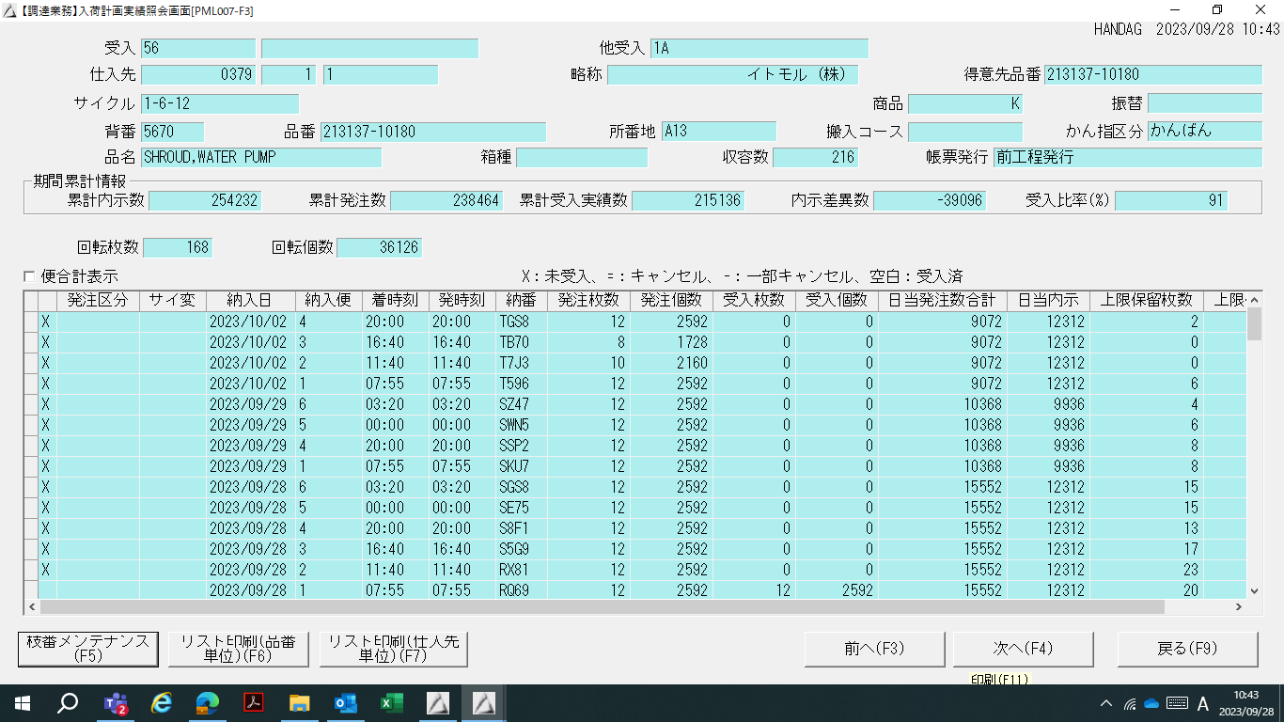
【リスト】
No. | 嬉しい項目 | 実情 | 1作業当たりの時間 | 頻度 | 効果
1 | 部品不足による未供給が無くなり、ラインが止まらない。危険品番の明確化ができる （欠品） | 欠品によるライン停止が発生している。 理由：毎日部品入荷実績、所在確認を行っていても前後工程の段取りなどで投入/供給タイミングの波が発生し、そのまま情報共有が無いため部品過不足が発生する。看板回転枚数が不足しとまる事もある。 | 部品を探すチョコ停やトラックの ダイヤレベル4Hで遅れることもある | 週数回欠品でとまる | 見える化だけで有
2 | 土日必要個数に対して在庫数が全体把握でき週末作りすぎなくて済む （在庫過多） | 上記と同じく作りすぎが発生することがある。在庫数だけでなく設備の稼働状況、各職場の生産計画意思把握が常時できないと最適計画できない。どれくらい引く計画なのか仕掛け含めて見える化いる。 |  | Aパレは常態化している | 連携必要
3 | 在庫が最適数になるので省スペースになる 長期滞留品番の明確化できる | 急な引きや部品不足に備えてAパレを予備として持っている。 | 大塚職場は1人工、他も少なからず有り | Aぱれ作業は毎日 | 連携必要
4 | 前後工程の状況が見え現状確認作業が減る | 前工程の部品納入状況を確認してから生産段取りしている。 後工程の生産状況引取り状況も日々やり取りしないと分からない。 数の確認は看板で製品や箱を数える。 | 1やりとり30分＋で15分単位ずつ増える | 毎日職場単位で確認している | 見える化だけで有
5 | 生産指示を計画立てて行える （納入数と入庫数のずれがわかる） | 後工程との連携頻度は1日一回。新入荷システムも一部職長だけが使っている、班長に伝える工数もかかっている。 |  | 前後工程朝1回のみ | 連携必要

見える化の想定メリット
・在庫状態の正常/異常がわかり、在庫量の調整ができる。
・在庫増減のタイミングがわかり、分析できる。
・在庫増減の傾向から最適な生産指示がだせる。

